Техничка False
Артикул на этикетке | Style | Name | Группа | Категория | Коллекция | Сезон | фото | Brand name | Color | Цвет полный | материал верха | Тип материала верха | Пол (муж/жен/yнисекс) | O/S (53-63 см) | XS (53см) | XS/S (54см) | S (55 см) | S/M (56 см) | M (57 см) | M/L (58 см) | L (59 см) | L/XL (60 см) | XL (61 см) | XL/XXL (62 см) | XXL (63 см) | XXL/XXXL (64см) | XXXL (65см) | сумма | код страны | Name of manufacturer, it's address | Наименование страны-изготовителя: | Вес нетто | Вес брутто | Всего нетто | Всего брутто | Цена | Сумма
36-108-55 | B-ARGTT17FRS-GY | New York Yankees MLB | Бейсболки | бейсболка | 47 BRAND | всесезон | 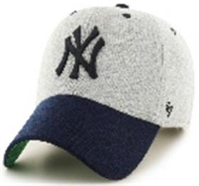 | _47 Brand | Grey | серый / темно-синий | 100% хлопок | Текстиль, ткань | унисекс | 6 |  |  |  |  |  |  |  |  |  |  |  |  |  | 6 | CN | 0 | Китай | 0.1 | 0.15 | 0.6 | 0.9 | 1,651.65 ₽ | 9,909.90 ₽
36-109-09 | H-AUDDP15WBV-BK | Pittsburgh Penguins NHL | Бейсболки | бейсболка | 47 BRAND | всесезон | 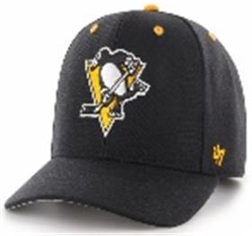 | _47 Brand | Black | черный | 85% акрил - 15% шерсть |  | унисекс | 3 |  |  |  |  |  |  |  |  |  |  |  |  |  | 3 | CN | 0 | Китай | 0.1 | 0.15 | 0.3 | 0.45 | 1,401.40 ₽ | 4,204.20 ₽
36-110-09 | EPL-BRANS04CTP-BKB | Liverpool FC EPL | Бейсболки | бейсболка с сеточкой | 47 BRAND | всесезон | 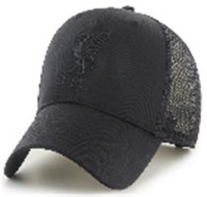 | _47 Brand | Blackonblack | черный | 65% полиэстер - 35% хлопок |  | унисекс | 3 |  |  |  |  |  |  |  |  |  |  |  |  |  | 3 | CN | 0 | Китай | 0.1 | 0.15 | 0.3 | 0.45 | 1,351.35 ₽ | 4,054.05 ₽
36-111-72 | B-BRANS22CTP-BK | San Francisco Giants MLB | Бейсболки | бейсболка с сеточкой | 47 BRAND | всесезон | 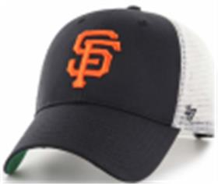 | _47 Brand | Black | черный / белый | 65% полиэстер - 35% хлопок |  | унисекс | 3 |  |  |  |  |  |  |  |  |  |  |  |  |  | 3 | CN | 0 | Китай | 0.1 | 0.15 | 0.3 | 0.45 | 1,351.35 ₽ | 4,054.05 ₽
36-112-16 | H-BRANS17CTP-NY | St Louis Blues NHL | Бейсболки | бейсболка с сеточкой | 47 BRAND | всесезон | 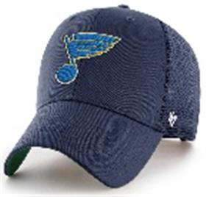 | _47 Brand | Navy | темно-синий | 65% полиэстер - 35% хлопок |  | унисекс | 3 |  |  |  |  |  |  |  |  |  |  |  |  |  | 3 | CN | 0 | Китай | 0.1 | 0.15 | 0.3 | 0.45 | 1,351.35 ₽ | 4,054.05 ₽
36-113-06 | H-BRANS19CTP-RYA | Vancouver Canucks NHL | Бейсболки | бейсболка с сеточкой | 47 BRAND | всесезон | 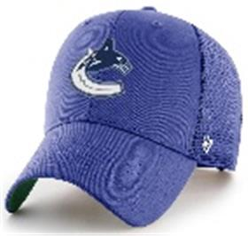 | _47 Brand | Royal | синий | 65% полиэстер - 35% хлопок |  | унисекс | 3 |  |  |  |  |  |  |  |  |  |  |  |  |  | 3 | CN | 0 | Китай | 0.1 | 0.15 | 0.3 | 0.45 | 1,351.35 ₽ | 4,054.05 ₽
36-114-09 | B-BRMTL12CTP-BK | Los Angeles Dodgers MLB | Бейсболки | бейсболка с сеточкой | 47 BRAND | всесезон | 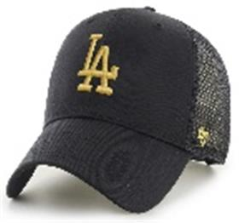 | _47 Brand | Black | черный | 100% хлопок | Текстиль, ткань | унисекс | 3 |  |  |  |  |  |  |  |  |  |  |  |  |  | 3 | CN | 0 | Китай | 0.1 | 0.15 | 0.3 | 0.45 | 1,351.35 ₽ | 4,054.05 ₽
36-115-09 | B-BKT17GWF-BKA | New York Yankees MLB | Панамы | Панама | 47 BRAND | всесезон | 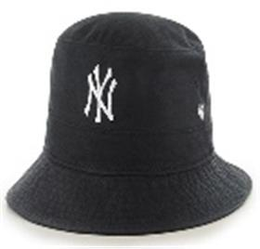 | _47 Brand | Black | черный | 100% хлопок | Текстиль, ткань | унисекс | 6 |  |  |  |  |  |  |  |  |  |  |  |  |  | 6 | CN | 0 | Китай | 0.1 | 0.15 | 0.6 | 0.9 | 1,601.60 ₽ | 9,609.60 ₽
36-116-09 | BCPTN-CHLKM12WBS-BK10 | Los Angeles Dodgers MLB | Бейсболки | Бейсболка | 47 BRAND | всесезон | 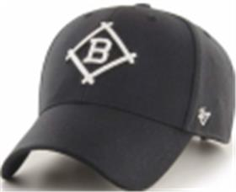 | _47 Brand | Black | черный | 85% акрил - 15% шерсть |  | унисекс | 3 |  |  |  |  |  |  |  |  |  |  |  |  |  | 3 | CN | 0 | Китай | 0.1 | 0.15 | 0.3 | 0.45 | 1,551.55 ₽ | 4,654.65 ₽
36-117-11 | B-CHLDP17WBP-SW | New York Yankees MLB | Бейсболки | Бейсболка | 47 BRAND | всесезон | 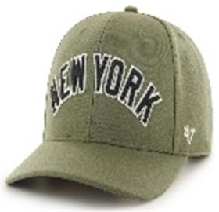 | _47 Brand | Sandalwood | зеленый | 85% акрил - 15% шерсть |  | унисекс | 3 |  |  |  |  |  |  |  |  |  |  |  |  |  | 3 | CN | 0 | Китай | 0.1 | 0.15 | 0.3 | 0.45 | 1,801.80 ₽ | 5,405.40 ₽
36-118-09 | H-NLRGW25GWS-BKC | Anaheim Ducks NHL | Бейсболки | Бейсболка | 47 BRAND | всесезон | 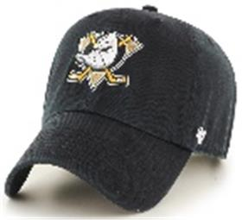 | _47 Brand | Black | черный | 100% хлопок | Текстиль, ткань | унисекс | 6 |  |  |  |  |  |  |  |  |  |  |  |  |  | 6 | CN | 0 | Китай | 0.1 | 0.15 | 0.6 | 0.9 | 1,451.45 ₽ | 8,708.70 ₽
36-119-16 | B-RGW01GWS-RA | Atlanta Braves MLB | Бейсболки | Бейсболка | 47 BRAND | всесезон | 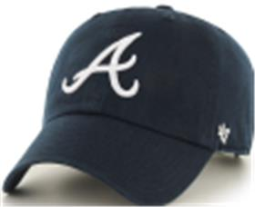 | _47 Brand | Navy | темно-синий | 100% хлопок | Текстиль, ткань | унисекс | 6 |  |  |  |  |  |  |  |  |  |  |  |  |  | 6 | CN | 0 | Китай | 0.1 | 0.15 | 0.6 | 0.9 | 1,451.45 ₽ | 8,708.70 ₽
36-120-09 | H-RGW01GWS-BK | Boston Bruins NHL | Бейсболки | Бейсболка | 47 BRAND | всесезон | 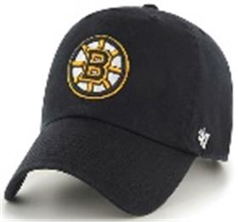 | _47 Brand | Black | черный | 100% хлопок | Текстиль, ткань | унисекс | 6 |  |  |  |  |  |  |  |  |  |  |  |  |  | 6 | CN | 0 | Китай | 0.1 | 0.15 | 0.6 | 0.9 | 1,451.45 ₽ | 8,708.70 ₽
36-121-09 | B-RGW02GWSNL-BKG | Boston Red Sox MLB | Бейсболки | Бейсболка | 47 BRAND | всесезон | 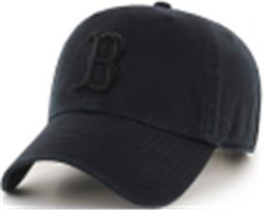 | _47 Brand | Blackonblack | черный | 100% хлопок | Текстиль, ткань | унисекс | 6 |  |  |  |  |  |  |  |  |  |  |  |  |  | 6 | CN | 0 | Китай | 0.1 | 0.15 | 0.6 | 0.9 | 1,451.45 ₽ | 8,708.70 ₽
36-122-09 | B-RGW06GWSNL-BKB | Chicago White Sox MLB | Бейсболки | Бейсболка | 47 BRAND | всесезон | 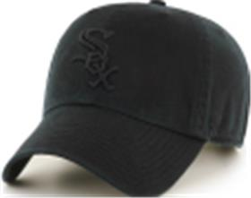 | _47 Brand | Blackonblack | черный | 100% хлопок | Текстиль, ткань | унисекс | 6 |  |  |  |  |  |  |  |  |  |  |  |  |  | 6 | CN | 0 | Китай | 0.1 | 0.15 | 0.6 | 0.9 | 1,451.45 ₽ | 8,708.70 ₽
36-123-09 | H-RGW05GWS-BK | Detroit Red Wings NHL | Бейсболки | Бейсболка | 47 BRAND | всесезон | 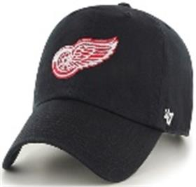 | _47 Brand | Black | черный | 100% хлопок | Текстиль, ткань | унисекс | 4 |  |  |  |  |  |  |  |  |  |  |  |  |  | 4 | CN | 0 | Китай | 0.1 | 0.15 | 0.4 | 0.6 | 1,451.45 ₽ | 5,805.80 ₽
36-124-09 | B-RGW09GWSNL-BK | Detroit Tigers MLB | Бейсболки | Бейсболка | 47 BRAND | всесезон | 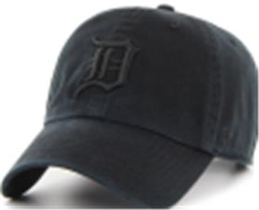 | _47 Brand | Black | черный | 100% хлопок | Текстиль, ткань | унисекс | 6 |  |  |  |  |  |  |  |  |  |  |  |  |  | 6 | CN | 0 | Китай | 0.1 | 0.15 | 0.6 | 0.9 | 1,451.45 ₽ | 8,708.70 ₽
36-125-09 | EPL-RGW04GWS-BK | Liverpool FC EPL | Бейсболки | Бейсболка | 47 BRAND | всесезон | 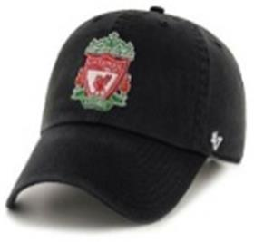 | _47 Brand | Black | черный | 100% хлопок | Текстиль, ткань | унисекс | 4 |  |  |  |  |  |  |  |  |  |  |  |  |  | 4 | CN | 0 | Китай | 0.1 | 0.15 | 0.4 | 0.6 | 1,451.45 ₽ | 5,805.80 ₽
36-126-09 | EPL-RGW04GWS-BKA | Liverpool FC EPL | Бейсболки | Бейсболка | 47 BRAND | всесезон | 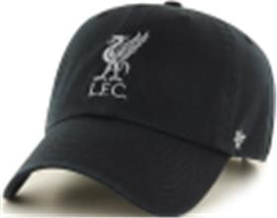 | _47 Brand | Black | черный | 100% хлопок | Текстиль, ткань | унисекс | 6 |  |  |  |  |  |  |  |  |  |  |  |  |  | 6 | CN | 0 | Китай | 0.1 | 0.15 | 0.6 | 0.9 | 1,451.45 ₽ | 8,708.70 ₽
36-127-80 | B-RGW12GWS-SM | Los Angeles Dodgers MLB | Бейсболки | Бейсболка | 47 BRAND | всесезон | 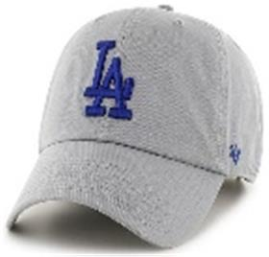 | _47 Brand | Storm | серый | 100% хлопок | Текстиль, ткань | унисекс | 6 |  |  |  |  |  |  |  |  |  |  |  |  |  | 6 | CN | 0 | Китай | 0.1 | 0.15 | 0.6 | 0.9 | 1,451.45 ₽ | 8,708.70 ₽
36-128-16 | B-RGW17GWS-VN | New York Yankees MLB | Бейсболки | Бейсболка | 47 BRAND | всесезон | 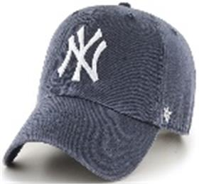 | _47 Brand | Vintage Navy | темно-синий | 100% хлопок | Текстиль, ткань | унисекс | 6 |  |  |  |  |  |  |  |  |  |  |  |  |  | 6 | CN | 0 | Китай | 0.1 | 0.15 | 0.6 | 0.9 | 1,451.45 ₽ | 8,708.70 ₽
36-129-09 | H-RGW15GWS-BKB | Pittsburgh Penguins NHL | Бейсболки | Бейсболка | 47 BRAND | всесезон | 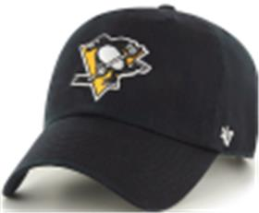 | _47 Brand | Black | черный | 100% хлопок | Текстиль, ткань | унисекс | 2 |  |  |  |  |  |  |  |  |  |  |  |  |  | 2 | CN | 0 | Китай | 0.1 | 0.15 | 0.2 | 0.3 | 1,451.45 ₽ | 2,902.90 ₽
36-130-09 | B-RGW22GWS-BK | San Francisco Giants MLB | Бейсболки | Бейсболка | 47 BRAND | всесезон | 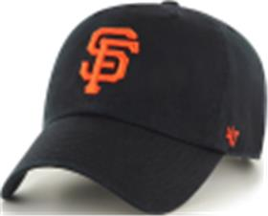 | _47 Brand | Black | черный | 100% хлопок | Текстиль, ткань | унисекс | 6 |  |  |  |  |  |  |  |  |  |  |  |  |  | 6 | CN | 0 | Китай | 0.1 | 0.15 | 0.6 | 0.9 | 1,451.45 ₽ | 8,708.70 ₽
36-131-09 | H-RGW22GWS-BK | San Jose Sharks NHL | Бейсболки | Бейсболка | 47 BRAND | всесезон | 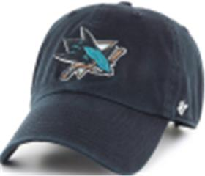 | _47 Brand | Black | черный | 100% хлопок | Текстиль, ткань | унисекс | 6 |  |  |  |  |  |  |  |  |  |  |  |  |  | 6 | CN | 0 | Китай | 0.1 | 0.15 | 0.6 | 0.9 | 1,451.45 ₽ | 8,708.70 ₽
36-132-16 | H-RGW32GWS-NY | Seattle Kraken NHL | Бейсболки | Бейсболка | 47 BRAND | всесезон | 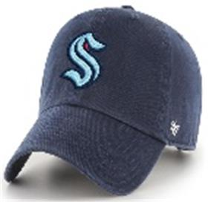 | _47 Brand | Navy | темно-синий | 100% хлопок | Текстиль, ткань | унисекс | 6 |  |  |  |  |  |  |  |  |  |  |  |  |  | 6 | CN | 0 | Китай | 0.1 | 0.15 | 0.6 | 0.9 | 1,451.45 ₽ | 8,708.70 ₽
36-133-19 | H-RGW32GWS-TF | Seattle Kraken NHL | Бейсболки | Бейсболка | 47 BRAND | всесезон | 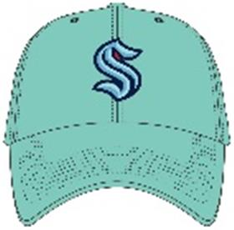 | _47 Brand | Tiffany Blue | светло-синий | 100% хлопок | Текстиль, ткань | унисекс | 6 |  |  |  |  |  |  |  |  |  |  |  |  |  | 6 | CN | 0 | Китай | 0.1 | 0.15 | 0.6 | 0.9 | 1,451.45 ₽ | 8,708.70 ₽
36-134-09 | H-RGW31GWS-BK | Vegas Golden Knights NHL | Бейсболки | Бейсболка | 47 BRAND | всесезон | 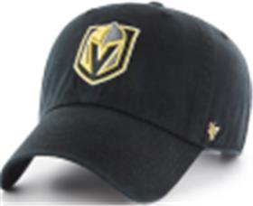 | _47 Brand | Black | черный | 100% хлопок | Текстиль, ткань | унисекс | 6 |  |  |  |  |  |  |  |  |  |  |  |  |  | 6 | CN | 0 | Китай | 0.1 | 0.15 | 0.6 | 0.9 | 1,451.45 ₽ | 8,708.70 ₽
36-135-16 | H-RGW20GWS-NYA | Washington Capitals NHL | Бейсболки | Бейсболка | 47 BRAND | всесезон | 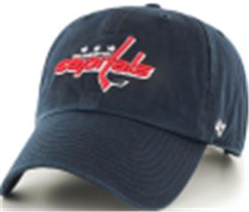 | _47 Brand | Navy | темно-синий | 100% хлопок | Текстиль, ткань | унисекс | 6 |  |  |  |  |  |  |  |  |  |  |  |  |  | 6 | CN | 0 | Китай | 0.1 | 0.15 | 0.6 | 0.9 | 1,451.45 ₽ | 8,708.70 ₽
36-136-09 | H-CLZOE25WBP-BKD | Anaheim Ducks NHL | Бейсболки | Бейсболка | 47 BRAND | всесезон | 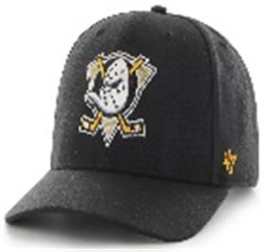 | _47 Brand | Black | черный | 85% акрил - 15% шерсть |  | унисекс | 6 |  |  |  |  |  |  |  |  |  |  |  |  |  | 6 | CN | 0 | Китай | 0.1 | 0.15 | 0.6 | 0.9 | 1,501.50 ₽ | 9,009.00 ₽
36-137-09 | H-CLZOE21WBP-BK | Arizona Coyotes NHL | Бейсболки | Бейсболка | 47 BRAND | всесезон | 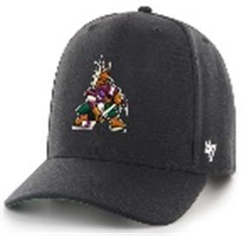 | _47 Brand | Black | черный | 85% акрил - 15% шерсть |  | унисекс | 6 |  |  |  |  |  |  |  |  |  |  |  |  |  | 6 | CN | 0 | Китай | 0.1 | 0.15 | 0.6 | 0.9 | 1,501.50 ₽ | 9,009.00 ₽
36-138-09 | H-CLZOE01WBP-BK | Boston Bruins NHL | Бейсболки | Бейсболка | 47 BRAND | всесезон | 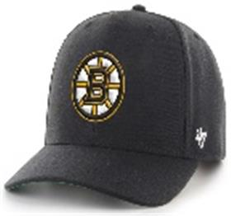 | _47 Brand | Black | черный | 85% акрил - 15% шерсть |  | унисекс | 6 |  |  |  |  |  |  |  |  |  |  |  |  |  | 6 | CN | 0 | Китай | 0.1 | 0.15 | 0.6 | 0.9 | 1,501.50 ₽ | 9,009.00 ₽
36-139-09 | B-CLZOE02WBP-BK | Boston Red Sox MLB | Бейсболки | Бейсболка | 47 BRAND | всесезон | 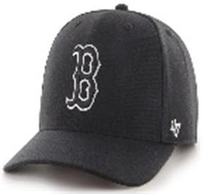 | _47 Brand | Black | черный | 85% акрил - 15% шерсть |  | унисекс | 6 |  |  |  |  |  |  |  |  |  |  |  |  |  | 6 | CN | 0 | Китай | 0.1 | 0.15 | 0.6 | 0.9 | 1,501.50 ₽ | 9,009.00 ₽
36-140-16 | B-CLZOE02WBP-NY | Boston Red Sox MLB | Бейсболки | Бейсболка | 47 BRAND | всесезон | 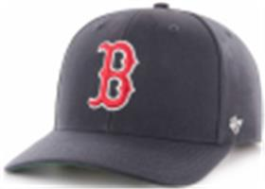 | _47 Brand | Navy | темно-синий | 85% акрил - 15% шерсть |  | унисекс | 6 |  |  |  |  |  |  |  |  |  |  |  |  |  | 6 | CN | 0 | Китай | 0.1 | 0.15 | 0.6 | 0.9 | 1,501.50 ₽ | 9,009.00 ₽
36-141-09 | H-CLZOE07WBP-BK | Carolina Hurricanes NHL | Бейсболки | Бейсболка | 47 BRAND | всесезон | 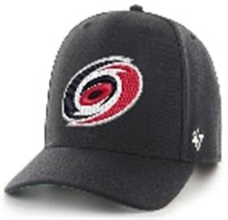 | _47 Brand | Black | черный | 85% акрил - 15% шерсть |  | унисекс | 6 |  |  |  |  |  |  |  |  |  |  |  |  |  | 6 | CN | 0 | Китай | 0.1 | 0.15 | 0.6 | 0.9 | 1,501.50 ₽ | 9,009.00 ₽
36-142-09 | B-CLZOE06WBP-BK | Chicago White Sox MLB | Бейсболки | Бейсболка | 47 BRAND | всесезон | 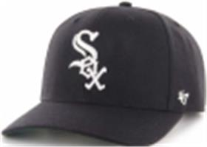 | _47 Brand | Black | черный | 85% акрил - 15% шерсть |  | унисекс | 6 |  |  |  |  |  |  |  |  |  |  |  |  |  | 6 | CN | 0 | Китай | 0.1 | 0.15 | 0.6 | 0.9 | 1,501.50 ₽ | 9,009.00 ₽
36-143-16 | B-CLZOE09WBP-NY | Detroit Tigers MLB | Бейсболки | Бейсболка | 47 BRAND | всесезон | 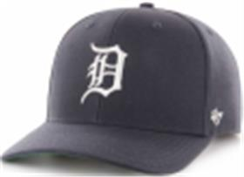 | _47 Brand | Navy | темно-синий | 85% акрил - 15% шерсть |  | унисекс | 6 |  |  |  |  |  |  |  |  |  |  |  |  |  | 6 | CN | 0 | Китай | 0.1 | 0.15 | 0.6 | 0.9 | 1,501.50 ₽ | 9,009.00 ₽
36-144-09 | EPL-CLZOE04WBP-BK | Liverpool FC EPL | Бейсболки | Бейсболка | 47 BRAND | всесезон | 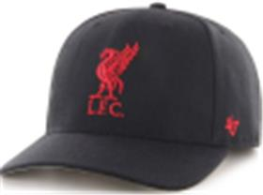 | _47 Brand | Black | черный | 85% акрил - 15% шерсть |  | унисекс | 6 |  |  |  |  |  |  |  |  |  |  |  |  |  | 6 | CN | 0 | Китай | 0.1 | 0.15 | 0.6 | 0.9 | 1,501.50 ₽ | 9,009.00 ₽
36-145-09 | EPL-CLZOE04WBP-BKC | Liverpool FC EPL | Бейсболки | Бейсболка | 47 BRAND | всесезон | 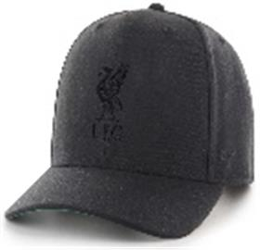 | _47 Brand | Black | черный | 85% акрил - 15% шерсть |  | унисекс | 3 |  |  |  |  |  |  |  |  |  |  |  |  |  | 3 | CN | 0 | Китай | 0.1 | 0.15 | 0.3 | 0.45 | 1,501.50 ₽ | 4,504.50 ₽
36-146-09 | B-CLZOE12WBP-BKD | Los Angeles Dodgers MLB | Бейсболки | Бейсболка | 47 BRAND | всесезон | 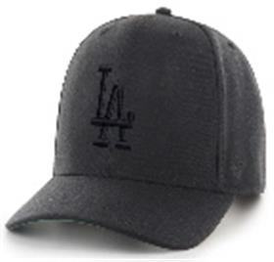 | _47 Brand | Black | черный | 85% акрил - 15% шерсть |  | унисекс | 6 |  |  |  |  |  |  |  |  |  |  |  |  |  | 6 | CN | 0 | Китай | 0.1 | 0.15 | 0.6 | 0.9 | 1,501.50 ₽ | 9,009.00 ₽
36-147-09 | H-CLZOE08WBP-BK | Los Angeles Kings NHL | Бейсболки | Бейсболка | 47 BRAND | всесезон | 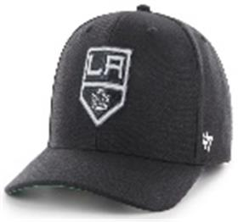 | _47 Brand | Black | черный | 85% акрил - 15% шерсть |  | унисекс | 6 |  |  |  |  |  |  |  |  |  |  |  |  |  | 6 | CN | 0 | Китай | 0.1 | 0.15 | 0.6 | 0.9 | 1,501.50 ₽ | 9,009.00 ₽
36-148-09 | HVIN-CLZOE08WBP-BK88 | Los Angeles Kings NHL | Бейсболки | Бейсболка | 47 BRAND | всесезон | 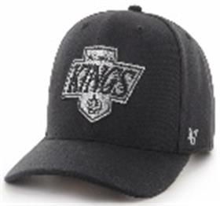 | _47 Brand | Black | черный | 85% акрил - 15% шерсть |  | унисекс | 6 |  |  |  |  |  |  |  |  |  |  |  |  |  | 6 | CN | 0 | Китай | 0.1 | 0.15 | 0.6 | 0.9 | 1,501.50 ₽ | 9,009.00 ₽
36-149-16 | H-CLZOE10WBP-LN | Montreal Canadiens NHL | Бейсболки | Бейсболка | 47 BRAND | всесезон | 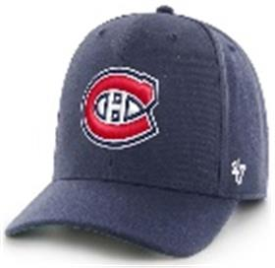 | _47 Brand | Light Navy | темно-синий | 85% акрил - 15% шерсть |  | унисекс | 3 |  |  |  |  |  |  |  |  |  |  |  |  |  | 3 | CN | 0 | Китай | 0.1 | 0.15 | 0.3 | 0.45 | 1,501.50 ₽ | 4,504.50 ₽
36-150-16 | H-CLZOE30WBP-NY | Nashville Predators NHL | Бейсболки | Бейсболка | 47 BRAND | всесезон | 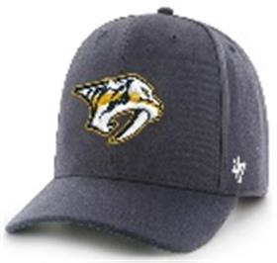 | _47 Brand | Navy | темно-синий | 85% акрил - 15% шерсть |  | унисекс | 3 |  |  |  |  |  |  |  |  |  |  |  |  |  | 3 | CN | 0 | Китай | 0.1 | 0.15 | 0.3 | 0.45 | 1,501.50 ₽ | 4,504.50 ₽
36-151-09 | B-CLZOE17WBP-BKM | New York Yankees MLB | Бейсболки | Бейсболка | 47 BRAND | всесезон | 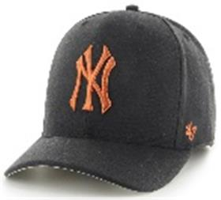 | _47 Brand | Black | черный | 85% акрил - 15% шерсть |  | унисекс | 3 |  |  |  |  |  |  |  |  |  |  |  |  |  | 3 | CN | 0 | Китай | 0.1 | 0.15 | 0.3 | 0.45 | 1,501.50 ₽ | 4,504.50 ₽
36-152-09 | B-CLZOE17WBP-BKR | New York Yankees MLB | Бейсболки | Бейсболка | 47 BRAND | всесезон | 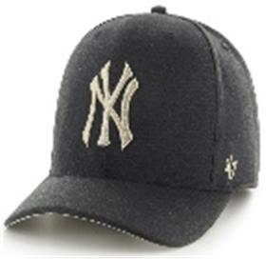 | _47 Brand | Black | черный | 85% акрил - 15% шерсть |  | унисекс | 3 |  |  |  |  |  |  |  |  |  |  |  |  |  | 3 | CN | 0 | Китай | 0.1 | 0.15 | 0.3 | 0.45 | 1,501.50 ₽ | 4,504.50 ₽
36-153-51 | B-CLZOE17WBP-CC | New York Yankees MLB | Бейсболки | Бейсболка | 47 BRAND | всесезон | 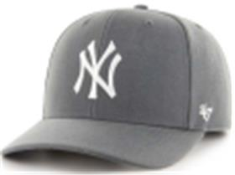 | _47 Brand | Charcoal | угольный | 85% акрил - 15% шерсть |  | унисекс | 3 |  |  |  |  |  |  |  |  |  |  |  |  |  | 3 | CN | 0 | Китай | 0.1 | 0.15 | 0.3 | 0.45 | 1,501.50 ₽ | 4,504.50 ₽
36-154-11 | B-CLZOE17WBP-SWA | New York Yankees MLB | Бейсболки | Бейсболка | 47 BRAND | всесезон | 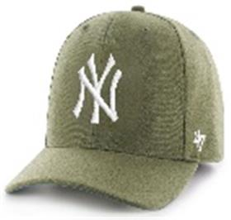 | _47 Brand | Sandalwood | зеленый | 85% акрил - 15% шерсть |  | унисекс | 6 |  |  |  |  |  |  |  |  |  |  |  |  |  | 6 | CN | 0 | Китай | 0.1 | 0.15 | 0.6 | 0.9 | 1,501.50 ₽ | 9,009.00 ₽
36-155-07 | B-CLZOE18WBP-DG | Oakland Athletics MLB | Бейсболки | Бейсболка | 47 BRAND | всесезон | 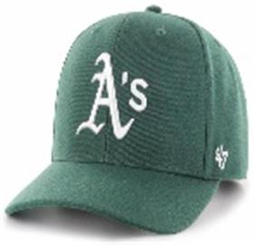 | _47 Brand | Dark Green | темно-зеленый | 85% акрил - 15% шерсть |  | унисекс | 3 |  |  |  |  |  |  |  |  |  |  |  |  |  | 3 | CN | 0 | Китай | 0.1 | 0.15 | 0.3 | 0.45 | 1,501.50 ₽ | 4,504.50 ₽
36-156-09 | H-CLZOE14WBP-BK | Philadelphia Flyers NHL | Бейсболки | Бейсболка | 47 BRAND | всесезон | 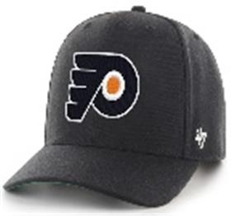 | _47 Brand | Black | черный | 85% акрил - 15% шерсть |  | унисекс | 3 |  |  |  |  |  |  |  |  |  |  |  |  |  | 3 | CN | 0 | Китай | 0.1 | 0.15 | 0.3 | 0.45 | 1,501.50 ₽ | 4,504.50 ₽
36-157-09 | H-CLZOE15WBP-BKA | Pittsburgh Penguins NHL | Бейсболки | Бейсболка | 47 BRAND | всесезон | 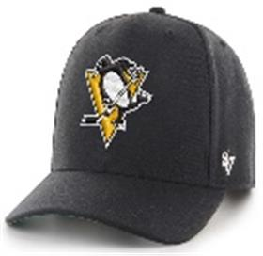 | _47 Brand | Black | черный | 85% акрил - 15% шерсть |  | унисекс | 6 |  |  |  |  |  |  |  |  |  |  |  |  |  | 6 | CN | 0 | Китай | 0.1 | 0.15 | 0.6 | 0.9 | 1,501.50 ₽ | 9,009.00 ₽
36-158-09 | B-CLZOE20WBP-BKB | Pittsburgh Pirates MLB | Бейсболки | Бейсболка | 47 BRAND | всесезон |  | _47 Brand | Black | черный | 85% акрил - 15% шерсть |  | унисекс | 6 |  |  |  |  |  |  |  |  |  |  |  |  |  | 6 | CN | 0 | Китай | 0.1 | 0.15 | 0.6 | 0.9 | 1,501.50 ₽ | 9,009.00 ₽
36-159-09 | BCPTN-CLZOE22WBP-BK77 | San Francisco Giants MLB | Бейсболки | Бейсболка | 47 BRAND | всесезон |  | _47 Brand | Black | черный | 85% акрил - 15% шерсть |  | унисекс | 6 |  |  |  |  |  |  |  |  |  |  |  |  |  | 6 | CN | 0 | Китай | 0.1 | 0.15 | 0.6 | 0.9 | 1,501.50 ₽ | 9,009.00 ₽
36-160-09 | H-CLZOE32WBP-BKA | Seattle Kraken NHL | Бейсболки | Бейсболка | 47 BRAND | всесезон |  | _47 Brand | Black | черный | 85% акрил - 15% шерсть |  | унисекс | 6 |  |  |  |  |  |  |  |  |  |  |  |  |  | 6 | CN | 0 | Китай | 0.1 | 0.15 | 0.6 | 0.9 | 1,501.50 ₽ | 9,009.00 ₽
36-161-16 | H-CLZOE32WBP-NY | Seattle Kraken NHL | Бейсболки | Бейсболка | 47 BRAND | всесезон |  | _47 Brand | Navy | темно-синий | 85% акрил - 15% шерсть |  | унисекс | 6 |  |  |  |  |  |  |  |  |  |  |  |  |  | 6 | CN | 0 | Китай | 0.1 | 0.15 | 0.6 | 0.9 | 1,501.50 ₽ | 9,009.00 ₽
36-162-16 | H-CLZOE17WBP-NY | St Louis Blues NHL | Бейсболки | Бейсболка | 47 BRAND | всесезон |  | _47 Brand | Navy | темно-синий | 85% акрил - 15% шерсть |  | унисекс | 3 |  |  |  |  |  |  |  |  |  |  |  |  |  | 3 | CN | 0 | Китай | 0.1 | 0.15 | 0.3 | 0.45 | 1,501.50 ₽ | 4,504.50 ₽
36-163-16 | H-CLZOE18WBP-LNA | Toronto Maple Leafs NHL | Бейсболки | Бейсболка | 47 BRAND | всесезон |  | _47 Brand | Light Navy | темно-синий | 85% акрил - 15% шерсть |  | унисекс | 6 |  |  |  |  |  |  |  |  |  |  |  |  |  | 6 | CN | 0 | Китай | 0.1 | 0.15 | 0.6 | 0.9 | 1,501.50 ₽ | 9,009.00 ₽
36-164-09 | H-CLZOE31WBP-BK | Vegas Golden Knights NHL | Бейсболки | Бейсболка | 47 BRAND | всесезон |  | _47 Brand | Black | черный | 85% акрил - 15% шерсть |  | унисекс | 6 |  |  |  |  |  |  |  |  |  |  |  |  |  | 6 | CN | 0 | Китай | 0.1 | 0.15 | 0.6 | 0.9 | 1,501.50 ₽ | 9,009.00 ₽
36-165-16 | H-CLZOE20WBP-NY | Washington Capitals NHL | Бейсболки | Бейсболка | 47 BRAND | всесезон |  | _47 Brand | Navy | темно-синий | 85% акрил - 15% шерсть |  | унисекс | 6 |  |  |  |  |  |  |  |  |  |  |  |  |  | 6 | CN | 0 | Китай | 0.1 | 0.15 | 0.6 | 0.9 | 1,501.50 ₽ | 9,009.00 ₽
36-166-59 | BCPTN-CLZRP09WBP-NY57 | Detroit Tigers MLB | Бейсболки | бейсболка с сеточкой | 47 BRAND | всесезон |  | _47 Brand | Navy | белый / оранжевый | 85% акрил - 15% шерсть |  | унисекс | 6 |  |  |  |  |  |  |  |  |  |  |  |  |  | 6 | CN | 0 | Китай | 0.1 | 0.15 | 0.6 | 0.9 | 1,501.50 ₽ | 9,009.00 ₽
36-167-46 | BCPTN-CLZRP04WBP-NY97 | Los Angeles Angels MLB | Бейсболки | бейсболка с сеточкой | 47 BRAND | всесезон |  | _47 Brand | Navy | белый / голубой | 85% акрил - 15% шерсть |  | унисекс | 3 |  |  |  |  |  |  |  |  |  |  |  |  |  | 3 | CN | 0 | Китай | 0.1 | 0.15 | 0.3 | 0.45 | 1,501.50 ₽ | 4,504.50 ₽
36-168-45 | HVIN-CLZRP20WBP-RY75 | Washington Capitals NHL | Бейсболки | бейсболка с сеточкой | 47 BRAND | всесезон |  | _47 Brand | Royal | белый / красный | 85% акрил - 15% шерсть |  | унисекс | 3 |  |  |  |  |  |  |  |  |  |  |  |  |  | 3 | CN | 0 | Китай | 0.1 | 0.15 | 0.3 | 0.45 | 1,501.50 ₽ | 4,504.50 ₽
36-169-09 | H-DEFRO30WBV-BK | Nashville Predators NHL | Бейсболки | Бейсболка | 47 BRAND | всесезон |  | _47 Brand | Black | черный | 85% акрил - 15% шерсть |  | унисекс | 3 |  |  |  |  |  |  |  |  |  |  |  |  |  | 3 | CN | 0 | Китай | 0.1 | 0.15 | 0.3 | 0.45 | 1,401.40 ₽ | 4,204.20 ₽
36-170-51 | H-DEFRO15WBV-CCB | Pittsburgh Penguins NHL | Бейсболки | Бейсболка | 47 BRAND | всесезон |  | _47 Brand | Charcoal | угольный | 85% акрил - 15% шерсть |  | унисекс | 3 |  |  |  |  |  |  |  |  |  |  |  |  |  | 3 | CN | 0 | Китай | 0.1 | 0.15 | 0.3 | 0.45 | 1,401.40 ₽ | 4,204.20 ₽
36-171-09 | H-DEFRO31WBV-BKA | Vegas Golden Knights NHL | Бейсболки | Бейсболка | 47 BRAND | всесезон |  | _47 Brand | Black | черный | 85% акрил - 15% шерсть |  | унисекс | 3 |  |  |  |  |  |  |  |  |  |  |  |  |  | 3 | CN | 0 | Китай | 0.1 | 0.15 | 0.3 | 0.45 | 1,401.40 ₽ | 4,204.20 ₽
36-172-16 | B-EMERM02HVP-NY | Boston Red Sox MLB | Бейсболки | Бейсболка | 47 BRAND | всесезон |  | _47 Brand | Navy | темно-синий | 100% хлопок | Текстиль, ткань | унисекс | 3 |  |  |  |  |  |  |  |  |  |  |  |  |  | 3 | CN | 0 | Китай | 0.1 | 0.15 | 0.3 | 0.45 | 1,701.70 ₽ | 5,105.10 ₽
36-173-16 | B-EMERM17HVP-NY | New York Yankees MLB | Бейсболки | Бейсболка | 47 BRAND | всесезон |  | _47 Brand | Navy | темно-синий | 100% хлопок | Текстиль, ткань | унисекс | 3 |  |  |  |  |  |  |  |  |  |  |  |  |  | 3 | CN | 0 | Китай | 0.1 | 0.15 | 0.3 | 0.45 | 1,701.70 ₽ | 5,105.10 ₽
36-174-09 | B-FLCBK17PFF-BK | New York Yankees MLB | Панамы | Панама | 47 BRAND | всесезон |  | _47 Brand | Black | черный | 100% полиэстер |  | унисекс | 6 |  |  |  |  |  |  |  |  |  |  |  |  |  | 6 | CN | 0 | Китай | 0.1 | 0.15 | 0.6 | 0.9 | 1,701.70 ₽ | 10,210.20 ₽
36-175-11 | B-GRDLM09RCP-XC | Detroit Tigers MLB | Бейсболки | Бейсболка | 47 BRAND | всесезон |  | _47 Brand | Canopy | зеленый | 100% хлопок | Текстиль, ткань | унисекс | 3 |  |  |  |  |  |  |  |  |  |  |  |  |  | 3 | CN | 0 | Китай | 0.1 | 0.15 | 0.3 | 0.45 | 1,451.45 ₽ | 4,354.35 ₽
36-176-47 | B-GRIMM02HYP-DY | Boston Red Sox MLB | Бейсболки | Бейсболка с сеточкой | 47 BRAND | всесезон |  | _47 Brand | Dark Grey | серый / черный | 100% полиэстер |  | унисекс | 6 |  |  |  |  |  |  |  |  |  |  |  |  |  | 6 | CN | 0 | Китай | 0.1 | 0.15 | 0.6 | 0.9 | 1,351.35 ₽ | 8,108.10 ₽
36-177-47 | B-GRIMM17HYP-DY | New York Yankees MLB | Бейсболки | Бейсболка с сеточкой | 47 BRAND | всесезон |  | _47 Brand | Dark Grey | серый / черный | 100% полиэстер |  | унисекс | 3 |  |  |  |  |  |  |  |  |  |  |  |  |  | 3 | CN | 0 | Китай | 0.1 | 0.15 | 0.3 | 0.45 | 1,351.35 ₽ | 4,054.05 ₽
36-178-09 | EPL-ICE04GWS-BKA | Liverpool FC EPL | Бейсболки | Бейсболка | 47 BRAND | всесезон |  | _47 Brand | Black | черный | 100% хлопок | Текстиль, ткань | унисекс | 3 |  |  |  |  |  |  |  |  |  |  |  |  |  | 3 | CN | 0 | Китай | 0.1 | 0.15 | 0.3 | 0.45 | 1,551.55 ₽ | 4,654.65 ₽
36-179-09 | EPL-KCKOF04WSE-BK | Liverpool FC EPL | Бейсболки | Бейсболка | 47 BRAND | всесезон |  | _47 Brand | Black | черный | 85% акрил - 12% шерсть - 3% спандекс |  | унисекс | 6 |  |  |  |  |  |  |  |  |  |  |  |  |  | 6 | CN | 0 | Китай | 0.1 | 0.15 | 0.6 | 0.9 | 1,601.60 ₽ | 9,609.60 ₽
36-180-09 | B-MMNTM06ZPV-BK | Chicago White Sox MLB | Бейсболки | Бейсболка | 47 BRAND | всесезон |  | _47 Brand | Black | черный | 92% полиэстер - 8% спандекс |  | унисекс | 6 |  |  |  |  |  |  |  |  |  |  |  |  |  | 6 | CN | 0 | Китай | 0.1 | 0.15 | 0.6 | 0.9 | 1,701.70 ₽ | 10,210.20 ₽
36-181-09 | H-MMNTM22ZPV-BK | San Jose Sharks NHL | Бейсболки | Бейсболка | 47 BRAND | всесезон |  | _47 Brand | Black | черный | 92% полиэстер - 8% спандекс |  | унисекс | 3 |  |  |  |  |  |  |  |  |  |  |  |  |  | 3 | CN | 0 | Китай | 0.1 | 0.15 | 0.3 | 0.45 | 1,701.70 ₽ | 5,105.10 ₽
36-182-09 | BCPTN-MVP29WBV-BK98 | Arizona Diamondbacks MLB | Бейсболки | Бейсболка | 47 BRAND | всесезон |  | _47 Brand | Black | черный | 85% акрил - 15% шерсть |  | унисекс | 3 |  |  |  |  |  |  |  |  |  |  |  |  |  | 3 | CN | 0 | Китай | 0.1 | 0.15 | 0.3 | 0.45 | 1,351.35 ₽ | 4,054.05 ₽
36-183-09 | ITFL-MVP01WBV-BKA | AS Roma ITFL | Бейсболки | Бейсболка | 47 BRAND | всесезон |  | _47 Brand | Black | черный | 85% акрил - 15% шерсть |  | унисекс | 3 |  |  |  |  |  |  |  |  |  |  |  |  |  | 3 | CN | 0 | Китай | 0.1 | 0.15 | 0.3 | 0.45 | 1,351.35 ₽ | 4,054.05 ₽
36-184-51 | ITFL-MVP01WBV-CC | AS Roma ITFL | Бейсболки | Бейсболка | 47 BRAND | всесезон |  | _47 Brand | Charcoal | угольный | 85% акрил - 15% шерсть |  | унисекс | 3 |  |  |  |  |  |  |  |  |  |  |  |  |  | 3 | CN | 0 | Китай | 0.1 | 0.15 | 0.3 | 0.45 | 1,351.35 ₽ | 4,054.05 ₽
36-185-16 | ITFL-MVP01WBV-NYA | AS Roma ITFL | Бейсболки | Бейсболка | 47 BRAND | всесезон |  | _47 Brand | Navy | темно-синий | 85% акрил - 15% шерсть |  | унисекс | 3 |  |  |  |  |  |  |  |  |  |  |  |  |  | 3 | CN | 0 | Китай | 0.1 | 0.15 | 0.3 | 0.45 | 1,351.35 ₽ | 4,054.05 ₽
36-186-09 | HVIN-MVP01WBV-BK33 | Boston Bruins NHL | Бейсболки | Бейсболка | 47 BRAND | всесезон |  | _47 Brand | Black | черный | 85% акрил - 15% шерсть |  | унисекс | 6 |  |  |  |  |  |  |  |  |  |  |  |  |  | 6 | CN | 0 | Китай | 0.1 | 0.15 | 0.6 | 0.9 | 1,351.35 ₽ | 8,108.10 ₽
36-187-09 | BCPTN-MVP06WBV-BK36 | Chicago White Sox MLB | Бейсболки | Бейсболка | 47 BRAND | всесезон |  | _47 Brand | Black | черный | 85% акрил - 15% шерсть |  | унисекс | 6 |  |  |  |  |  |  |  |  |  |  |  |  |  | 6 | CN | 0 | Китай | 0.1 | 0.15 | 0.6 | 0.9 | 1,351.35 ₽ | 8,108.10 ₽
36-188-16 | B-MVP09WBV-NYE | Detroit Tigers MLB | Бейсболки | Бейсболка | 47 BRAND | всесезон |  | _47 Brand | Navy | темно-синий | 85% акрил - 15% шерсть |  | унисекс | 6 |  |  |  |  |  |  |  |  |  |  |  |  |  | 6 | CN | 0 | Китай | 0.1 | 0.15 | 0.6 | 0.9 | 1,351.35 ₽ | 8,108.10 ₽
36-189-11 | HVIN-MVP44WBV-KYA79 | Hartford Whalers NHL | Бейсболки | Бейсболка | 47 BRAND | всесезон |  | _47 Brand | Kelly | зеленый | 85% акрил - 15% шерсть |  | унисекс | 2 |  |  |  |  |  |  |  |  |  |  |  |  |  | 2 | CN | 0 | Китай | 0.1 | 0.15 | 0.2 | 0.3 | 1,351.35 ₽ | 2,702.70 ₽
36-190-09 | EPL-MVP04WBV-BK | Liverpool FC EPL | Бейсболки | Бейсболка | 47 BRAND | всесезон |  | _47 Brand | Black | черный | 85% акрил - 15% шерсть |  | унисекс | 6 |  |  |  |  |  |  |  |  |  |  |  |  |  | 6 | CN | 0 | Китай | 0.1 | 0.15 | 0.6 | 0.9 | 1,351.35 ₽ | 8,108.10 ₽
36-191-09 | EPL-MVP04WBV-BKB | Liverpool FC EPL | Бейсболки | Бейсболка | 47 BRAND | всесезон |  | _47 Brand | Black | черный | 85% акрил - 15% шерсть |  | унисекс | 6 |  |  |  |  |  |  |  |  |  |  |  |  |  | 6 | CN | 0 | Китай | 0.1 | 0.15 | 0.6 | 0.9 | 1,351.35 ₽ | 8,108.10 ₽
36-192-09 | EPL-MVP04WBV-BKD | Liverpool FC EPL | Бейсболки | Бейсболка | 47 BRAND | всесезон |  | _47 Brand | Black | черный | 85% акрил - 15% шерсть |  | унисекс | 6 |  |  |  |  |  |  |  |  |  |  |  |  |  | 6 | CN | 0 | Китай | 0.1 | 0.15 | 0.6 | 0.9 | 1,351.35 ₽ | 8,108.10 ₽
36-193-16 | BCPTN-MVP04WBV-NY93 | Los Angeles Angels MLB | Бейсболки | Бейсболка | 47 BRAND | всесезон |  | _47 Brand | Navy | темно-синий | 85% акрил - 15% шерсть |  | унисекс | 3 |  |  |  |  |  |  |  |  |  |  |  |  |  | 3 | CN | 0 | Китай | 0.1 | 0.15 | 0.3 | 0.45 | 1,351.35 ₽ | 4,054.05 ₽
36-194-16 | B-MVP13WBV-NYE | Milwaukee Brewers MLB | Бейсболки | Бейсболка | 47 BRAND | всесезон |  | _47 Brand | Navy | темно-синий | 85% акрил - 15% шерсть |  | унисекс | 6 |  |  |  |  |  |  |  |  |  |  |  |  |  | 6 | CN | 0 | Китай | 0.1 | 0.15 | 0.6 | 0.9 | 1,351.35 ₽ | 8,108.10 ₽
36-195-09 | H-MVP11WBV-BK | New Jersey Devils NHL | Бейсболки | Бейсболка | 47 BRAND | всесезон |  | _47 Brand | Black | черный | 85% акрил - 15% шерсть |  | унисекс | 4 |  |  |  |  |  |  |  |  |  |  |  |  |  | 4 | CN | 0 | Китай | 0.1 | 0.15 | 0.4 | 0.6 | 1,351.35 ₽ | 5,405.40 ₽
36-196-51 | B-MVP16WBV-CCA | New York Mets MLB | Бейсболки | Бейсболка | 47 BRAND | всесезон |  | _47 Brand | Charcoal | угольный | 85% акрил - 15% шерсть |  | унисекс | 4 |  |  |  |  |  |  |  |  |  |  |  |  |  | 4 | CN | 0 | Китай | 0.1 | 0.15 | 0.4 | 0.6 | 1,351.35 ₽ | 5,405.40 ₽
36-197-51 | B-MVP16WBV-CCC | New York Mets MLB | Бейсболки | Бейсболка | 47 BRAND | всесезон |  | _47 Brand | Charcoal | угольный | 85% акрил - 15% шерсть |  | унисекс | 2 |  |  |  |  |  |  |  |  |  |  |  |  |  | 2 | CN | 0 | Китай | 0.1 | 0.15 | 0.2 | 0.3 | 1,351.35 ₽ | 2,702.70 ₽
36-198-09 | H-MVP13WBV-BKB | New York Rangers NHL | Бейсболки | Бейсболка | 47 BRAND | всесезон |  | _47 Brand | Black | черный | 85% акрил - 15% шерсть |  | унисекс | 6 |  |  |  |  |  |  |  |  |  |  |  |  |  | 6 | CN | 0 | Китай | 0.1 | 0.15 | 0.6 | 0.9 | 1,351.35 ₽ | 8,108.10 ₽
36-199-09 | B-MVP18WBV-BKF | Oakland Athletics MLB | Бейсболки | Бейсболка | 47 BRAND | всесезон |  | _47 Brand | Black | черный | 85% акрил - 15% шерсть |  | унисекс | 6 |  |  |  |  |  |  |  |  |  |  |  |  |  | 6 | CN | 0 | Китай | 0.1 | 0.15 | 0.6 | 0.9 | 1,351.35 ₽ | 8,108.10 ₽
36-200-80 | B-MVP18WBV-GY | Oakland Athletics MLB | Бейсболки | Бейсболка | 47 BRAND | всесезон |  | _47 Brand | Grey | серый | 85% акрил - 15% шерсть |  | унисекс | 9 |  |  |  |  |  |  |  |  |  |  |  |  |  | 9 | CN | 0 | Китай | 0.1 | 0.15 | 0.9 | 1.35 | 1,351.35 ₽ | 12,162.15 ₽
36-201-09 | B-MVP20WBV-BKJ | Pittsburgh Pirates MLB | Бейсболки | Бейсболка | 47 BRAND | всесезон |  | _47 Brand | Black | черный | 85% акрил - 15% шерсть |  | унисекс | 3 |  |  |  |  |  |  |  |  |  |  |  |  |  | 3 | CN | 0 | Китай | 0.1 | 0.15 | 0.3 | 0.45 | 1,351.35 ₽ | 4,054.05 ₽
36-202-09 | H-MVP22WBV-BKD | San Jose Sharks NHL | Бейсболки | Бейсболка | 47 BRAND | всесезон |  | _47 Brand | Black | черный | 85% акрил - 15% шерсть |  | унисекс | 2 |  |  |  |  |  |  |  |  |  |  |  |  |  | 2 | CN | 0 | Китай | 0.1 | 0.15 | 0.2 | 0.3 | 1,351.35 ₽ | 2,702.70 ₽
36-203-09 | H-MVP23WBV-BKA | Tampa Bay Lightning NHL | Бейсболки | Бейсболка | 47 BRAND | всесезон |  | _47 Brand | Black | черный | 85% акрил - 15% шерсть |  | унисекс | 10 |  |  |  |  |  |  |  |  |  |  |  |  |  | 10 | CN | 0 | Китай | 0.1 | 0.15 | 1 | 1.5 | 1,351.35 ₽ | 13,513.50 ₽
36-204-09 | BCPTN-MVP30WBV-BK98 | Tampa Bay Rays MLB | Бейсболки | Бейсболка | 47 BRAND | всесезон |  | _47 Brand | Black | черный | 85% акрил - 15% шерсть |  | унисекс | 6 |  |  |  |  |  |  |  |  |  |  |  |  |  | 6 | CN | 0 | Китай | 0.1 | 0.15 | 0.6 | 0.9 | 1,351.35 ₽ | 8,108.10 ₽
36-205-16 | B-MVP26WBV-NYA | Toronto Blue Jays MLB | Бейсболки | Бейсболка | 47 BRAND | всесезон |  | _47 Brand | Navy | темно-синий | 85% акрил - 15% шерсть |  | унисекс | 6 |  |  |  |  |  |  |  |  |  |  |  |  |  | 6 | CN | 0 | Китай | 0.1 | 0.15 | 0.6 | 0.9 | 1,351.35 ₽ | 8,108.10 ₽
36-206-06 | B-MVP26WBV-RY | Toronto Blue Jays MLB | Бейсболки | Бейсболка | 47 BRAND | всесезон |  | _47 Brand | Royal | синий | 85% акрил - 15% шерсть |  | унисекс | 3 |  |  |  |  |  |  |  |  |  |  |  |  |  | 3 | CN | 0 | Китай | 0.1 | 0.15 | 0.3 | 0.45 | 1,351.35 ₽ | 4,054.05 ₽
36-207-09 | HVIN-MVP19WBV-BK85 | Vancouver Canucks NHL | Бейсболки | Бейсболка | 47 BRAND | всесезон |  | _47 Brand | Black | черный | 85% акрил - 15% шерсть |  | унисекс | 6 |  |  |  |  |  |  |  |  |  |  |  |  |  | 6 | CN | 0 | Китай | 0.1 | 0.15 | 0.6 | 0.9 | 1,351.35 ₽ | 8,108.10 ₽
36-208-09 | H-MVP31WBV-BK | Vegas Golden Knights NHL | Бейсболки | Бейсболка | 47 BRAND | всесезон |  | _47 Brand | Black | черный | 85% акрил - 15% шерсть |  | унисекс | 6 |  |  |  |  |  |  |  |  |  |  |  |  |  | 6 | CN | 0 | Китай | 0.1 | 0.15 | 0.6 | 0.9 | 1,351.35 ₽ | 8,108.10 ₽
36-209-16 | B-MVP15WBV-NYA | Washington Nationals MLB | Бейсболки | Бейсболка | 47 BRAND | всесезон |  | _47 Brand | Navy | темно-синий | 85% акрил - 15% шерсть |  | унисекс | 6 |  |  |  |  |  |  |  |  |  |  |  |  |  | 6 | CN | 0 | Китай | 0.1 | 0.15 | 0.6 | 0.9 | 1,351.35 ₽ | 8,108.10 ₽
36-210-18 | EPL-MVP17WBV-CAA | West Ham United FC EPL | Бейсболки | Бейсболка | 47 BRAND | всесезон |  | _47 Brand | Cardinal | красный | 85% акрил - 15% шерсть |  | унисекс | 6 |  |  |  |  |  |  |  |  |  |  |  |  |  | 6 | CN | 0 | Китай | 0.1 | 0.15 | 0.6 | 0.9 | 1,351.35 ₽ | 8,108.10 ₽
36-211-51 | EPL-MVP17WBV-CC | West Ham United FC EPL | Бейсболки | Бейсболка | 47 BRAND | всесезон |  | _47 Brand | Charcoal | угольный | 85% акрил - 15% шерсть |  | унисекс | 6 |  |  |  |  |  |  |  |  |  |  |  |  |  | 6 | CN | 0 | Китай | 0.1 | 0.15 | 0.6 | 0.9 | 1,351.35 ₽ | 8,108.10 ₽
36-212-09 | H-MVP47WBV-BKD | Winnipeg Jets NHL | Бейсболки | Бейсболка | 47 BRAND | всесезон |  | _47 Brand | Black | черный | 85% акрил - 15% шерсть |  | унисекс | 2 |  |  |  |  |  |  |  |  |  |  |  |  |  | 2 | CN | 0 | Китай | 0.1 | 0.15 | 0.2 | 0.3 | 1,351.35 ₽ | 2,702.70 ₽
36-213-09 | H-MVPSP25WBP-BKA | Anaheim Ducks NHL | Бейсболки | Бейсболка | 47 BRAND | всесезон |  | _47 Brand | Black | черный | 85% акрил - 15% шерсть |  | унисекс | 6 |  |  |  |  |  |  |  |  |  |  |  |  |  | 6 | CN | 0 | Китай | 0.1 | 0.15 | 0.6 | 0.9 | 1,451.45 ₽ | 8,708.70 ₽
36-214-09 | H-MVPSP25WBP-BKD | Anaheim Ducks NHL | Бейсболки | Бейсболка | 47 BRAND | всесезон |  | _47 Brand | Black | черный | 85% акрил - 15% шерсть |  | унисекс | 4 |  |  |  |  |  |  |  |  |  |  |  |  |  | 4 | CN | 0 | Китай | 0.1 | 0.15 | 0.4 | 0.6 | 1,451.45 ₽ | 5,805.80 ₽
36-215-83 | H-MVPSP25WBP-KH | Anaheim Ducks NHL | Бейсболки | Бейсболка | 47 BRAND | всесезон |  | _47 Brand | Khaki | светло-желтый | 85% акрил - 15% шерсть |  | унисекс | 3 |  |  |  |  |  |  |  |  |  |  |  |  |  | 3 | CN | 0 | Китай | 0.1 | 0.15 | 0.3 | 0.45 | 1,451.45 ₽ | 4,354.35 ₽
36-216-12 | H-MVPSP25WBP-PJB | Anaheim Ducks NHL | Бейсболки | Бейсболка | 47 BRAND | всесезон |  | _47 Brand | Plum | пурпурный | 85% акрил - 15% шерсть |  | унисекс | 3 |  |  |  |  |  |  |  |  |  |  |  |  |  | 3 | CN | 0 | Китай | 0.1 | 0.15 | 0.3 | 0.45 | 1,451.45 ₽ | 4,354.35 ₽
36-217-09 | H-MVPSP04WBP-BKA | Chicago Blackhawks NHL | Бейсболки | Бейсболка | 47 BRAND | всесезон |  | _47 Brand | Black | черный | 85% акрил - 15% шерсть |  | унисекс | 6 |  |  |  |  |  |  |  |  |  |  |  |  |  | 6 | CN | 0 | Китай | 0.1 | 0.15 | 0.6 | 0.9 | 1,451.45 ₽ | 8,708.70 ₽
36-218-09 | BCPTN-MVPSP06WBP-BK36 | Chicago White Sox MLB | Бейсболки | Бейсболка | 47 BRAND | всесезон |  | _47 Brand | Black | черный | 85% акрил - 15% шерсть |  | унисекс | 6 |  |  |  |  |  |  |  |  |  |  |  |  |  | 6 | CN | 0 | Китай | 0.1 | 0.15 | 0.6 | 0.9 | 1,451.45 ₽ | 8,708.70 ₽
36-219-09 | B-MVPSP06WBP-BKB | Chicago White Sox MLB | Бейсболки | Бейсболка | 47 BRAND | всесезон |  | _47 Brand | Black | черный | 85% акрил - 15% шерсть |  | унисекс | 6 |  |  |  |  |  |  |  |  |  |  |  |  |  | 6 | CN | 0 | Китай | 0.1 | 0.15 | 0.6 | 0.9 | 1,451.45 ₽ | 8,708.70 ₽
36-220-09 | B-MVPSP19WBP-BK | Philadelphia Phillies MLB | Бейсболки | Бейсболка | 47 BRAND | всесезон |  | _47 Brand | Black | черный | 85% акрил - 15% шерсть |  | унисекс | 6 |  |  |  |  |  |  |  |  |  |  |  |  |  | 6 | CN | 0 | Китай | 0.1 | 0.15 | 0.6 | 0.9 | 1,451.45 ₽ | 8,708.70 ₽
36-221-09 | H-MVPSP22WBP-BK | San Jose Sharks NHL | Бейсболки | Бейсболка | 47 BRAND | всесезон |  | _47 Brand | Black | черный | 85% акрил - 15% шерсть |  | унисекс | 2 |  |  |  |  |  |  |  |  |  |  |  |  |  | 2 | CN | 0 | Китай | 0.1 | 0.15 | 0.2 | 0.3 | 1,451.45 ₽ | 2,902.90 ₽
36-222-09 | H-NTRZN08OFV-BK | Los Angeles Kings NHL | Бейсболки | Бейсболка | 47 BRAND | всесезон |  | _47 Brand | Black | черный | 94% полиэстер - 6% спандекс |  | унисекс | 6 |  |  |  |  |  |  |  |  |  |  |  |  |  | 6 | CN | 0 | Китай | 0.1 | 0.15 | 0.6 | 0.9 | 1,701.70 ₽ | 10,210.20 ₽
36-223-09 | B-NSHOT12WBP-BKD | Los Angeles Dodgers MLB | Бейсболки | Бейсболка с прямым козырьком | 47 BRAND | всесезон |  | _47 Brand | Black | черный | 85% акрил - 15% шерсть |  | унисекс | 3 |  |  |  |  |  |  |  |  |  |  |  |  |  | 3 | CN | 0 | Китай | 0.1 | 0.15 | 0.3 | 0.45 | 1,851.85 ₽ | 5,555.55 ₽
36-224-11 | B-NSHOT12WBP-SWB | Los Angeles Dodgers MLB | Бейсболки | Бейсболка с прямым козырьком | 47 BRAND | всесезон |  | _47 Brand | Sandalwood | зеленый | 85% акрил - 15% шерсть |  | унисекс | 2 |  |  |  |  |  |  |  |  |  |  |  |  |  | 2 | CN | 0 | Китай | 0.1 | 0.15 | 0.2 | 0.3 | 1,851.85 ₽ | 3,703.70 ₽
36-225-16 | H-NSHOT10WBP-LNA | Montreal Canadiens NHL | Бейсболки | Бейсболка с прямым козырьком | 47 BRAND | всесезон |  | _47 Brand | Light Navy | темно-синий | 85% акрил - 15% шерсть |  | унисекс | 3 |  |  |  |  |  |  |  |  |  |  |  |  |  | 3 | CN | 0 | Китай | 0.1 | 0.15 | 0.3 | 0.45 | 1,851.85 ₽ | 5,555.55 ₽
36-226-11 | B-NSHOT17WBP-SWE | New York Yankees MLB | Бейсболки | Бейсболка с прямым козырьком | 47 BRAND | всесезон |  | _47 Brand | Sandalwood | зеленый | 85% акрил - 15% шерсть |  | унисекс | 6 |  |  |  |  |  |  |  |  |  |  |  |  |  | 6 | CN | 0 | Китай | 0.1 | 0.15 | 0.6 | 0.9 | 1,851.85 ₽ | 11,111.10 ₽
36-227-09 | B-OSMOS12ZPV-BKA | Los Angeles Dodgers MLB | Бейсболки | Бейсболка | 47 BRAND | всесезон |  | _47 Brand | Black | черный | 92% полиэстер - 8% спандекс |  | унисекс | 3 |  |  |  |  |  |  |  |  |  |  |  |  |  | 3 | CN | 0 | Китай | 0.1 | 0.15 | 0.3 | 0.45 | 1,351.35 ₽ | 4,054.05 ₽
36-228-09 | B-OSMOS17ZPV-BK | New York Yankees MLB | Бейсболки | Бейсболка | 47 BRAND | всесезон |  | _47 Brand | Black | черный | 92% полиэстер - 8% спандекс |  | унисекс | 3 |  |  |  |  |  |  |  |  |  |  |  |  |  | 3 | CN | 0 | Китай | 0.1 | 0.15 | 0.3 | 0.45 | 1,351.35 ₽ | 4,054.05 ₽
36-229-80 | B-PLMTT12KHP-GY | Los Angeles Dodgers MLB | Бейсболки | Бейсболка | 47 BRAND | всесезон |  | _47 Brand | Grey | серый | 92% полиэстер - 8% спандекс |  | унисекс | 3 |  |  |  |  |  |  |  |  |  |  |  |  |  | 3 | CN | 0 | Китай | 0.1 | 0.15 | 0.3 | 0.45 | 1,401.40 ₽ | 4,204.20 ₽
36-230-09 | B-PORTR12GWP-BKA | Los Angeles Dodgers MLB | Бейсболки | бейсболка с сеточкой | 47 BRAND | всесезон |  | _47 Brand | Black | черный | 100% хлопок | Текстиль, ткань | унисекс | 6 |  |  |  |  |  |  |  |  |  |  |  |  |  | 6 | CN | 0 | Китай | 0.1 | 0.15 | 0.6 | 0.9 | 1,451.45 ₽ | 8,708.70 ₽
36-231-51 | B-SCTTD02WHP-CC | Boston Red Sox MLB | Бейсболки | Бейсболка | 47 BRAND | всесезон |  | _47 Brand | Charcoal | угольный | 85% акрил - 15% шерсть |  | унисекс | 6 |  |  |  |  |  |  |  |  |  |  |  |  |  | 6 | CN | 0 | Китай | 0.1 | 0.15 | 0.6 | 0.9 | 1,501.50 ₽ | 9,009.00 ₽
36-232-51 | B-STMCS17WHV-CC | New York Yankees MLB | Бейсболки | Бейсболка | 47 BRAND | всесезон |  | _47 Brand | Charcoal | угольный | 85% акрил - 15% шерсть |  | унисекс | 3 |  |  |  |  |  |  |  |  |  |  |  |  |  | 3 | CN | 0 | Китай | 0.1 | 0.15 | 0.3 | 0.45 | 1,551.55 ₽ | 4,654.65 ₽
36-233-09 | B-SRS01WBP-BKA | Atlanta Braves MLB | Бейсболки | Бейсболка с прямым козырьком | 47 BRAND | всесезон |  | _47 Brand | Blackonblack | черный | 85% акрил - 15% шерсть |  | унисекс | 3 |  |  |  |  |  |  |  |  |  |  |  |  |  | 3 | CN | 0 | Китай | 0.1 | 0.15 | 0.3 | 0.45 | 1,851.85 ₽ | 5,555.55 ₽
36-234-09 | B-SRS02WBP-BK | Boston Red Sox MLB | Бейсболки | Бейсболка | 47 BRAND | всесезон |  | _47 Brand | Black&White | черный | 85% акрил - 15% шерсть |  | унисекс | 3 |  |  |  |  |  |  |  |  |  |  |  |  |  | 3 | CN | 0 | Китай | 0.1 | 0.15 | 0.3 | 0.45 | 1,851.85 ₽ | 5,555.55 ₽
36-235-09 | EPL-SSMVP04WBV-BKD | Liverpool FC EPL | Бейсболки | Бейсболка | 47 BRAND | всесезон |  | _47 Brand | Black | черный | 85% акрил - 15% шерсть |  | унисекс | 3 |  |  |  |  |  |  |  |  |  |  |  |  |  | 3 | CN | 0 | Китай | 0.1 | 0.15 | 0.3 | 0.45 | 1,601.60 ₽ | 4,804.80 ₽
36-236-16 | BCWS-SUMVP02WBP-NY03 | Boston Red Sox MLB | Бейсболки | Бейсболка | 47 BRAND | всесезон |  | _47 Brand | Navy | темно-синий | 85% акрил - 15% шерсть |  | унисекс | 6 |  |  |  |  |  |  |  |  |  |  |  |  |  | 6 | CN | 0 | Китай | 0.1 | 0.15 | 0.6 | 0.9 | 1,451.45 ₽ | 8,708.70 ₽
36-237-09 | BCWS-SUMVP12WBP-RY58 | Los Angeles Dodgers MLB | Бейсболки | Бейсболка | 47 BRAND | всесезон |  | _47 Brand | Royal | черный | 85% акрил - 15% шерсть |  | унисекс | 3 |  |  |  |  |  |  |  |  |  |  |  |  |  | 3 | CN | 0 | Китай | 0.1 | 0.15 | 0.3 | 0.45 | 1,451.45 ₽ | 4,354.35 ₽
36-238-00 | BCWS-SUMTT18WBP-DG88 | Oakland Athletics MLB | Бейсболки | Бейсболка | 47 BRAND | всесезон |  | _47 Brand | Dark Green | зеленый / желтый | 85% акрил - 15% шерсть |  | унисекс | 6 |  |  |  |  |  |  |  |  |  |  |  |  |  | 6 | CN | 0 | Китай | 0.1 | 0.15 | 0.6 | 0.9 | 1,451.45 ₽ | 8,708.70 ₽
36-239-18 | BCWS-SUMVP19WBP-CA79 | Philadelphia Phillies MLB | Бейсболки | Бейсболка | 47 BRAND | всесезон |  | _47 Brand | Cardinal | красный | 85% акрил - 15% шерсть |  | унисекс | 7 |  |  |  |  |  |  |  |  |  |  |  |  |  | 7 | CN | 0 | Китай | 0.1 | 0.15 | 0.7 | 1.05 | 1,451.45 ₽ | 10,160.15 ₽
36-240-09 | EPL-ULTBS04USS-BKA | Liverpool FC EPL | Бейсболки | Бейсболка | 47 BRAND | всесезон |  | _47 Brand | Black | черный | 100% полиэстер |  | унисекс | 6 |  |  |  |  |  |  |  |  |  |  |  |  |  | 6 | CN | 0 | Китай | 0.1 | 0.15 | 0.6 | 0.9 | 1,551.55 ₽ | 9,309.30 ₽
36-241-16 | B-WLOBM17WMS-NY | New York Yankees MLB | Бейсболки | Бейсболка | 47 BRAND | всесезон |  | _47 Brand | Navy | темно-синий | 65% полиэстер - 35% хлопок |  | унисекс | 7 |  |  |  |  |  |  |  |  |  |  |  |  |  | 7 | CN | 0 | Китай | 0.1 | 0.15 | 0.7 | 1.05 | 1,651.65 ₽ | 11,561.55 ₽

 |  |  |  |  |  |  |  |  |  |  |  |  |  |  |  |  |  |  |  |  |  |  |  |  |  |  |  | 634 |  |  |  |  |  | 63.4 | 95.1

